备注
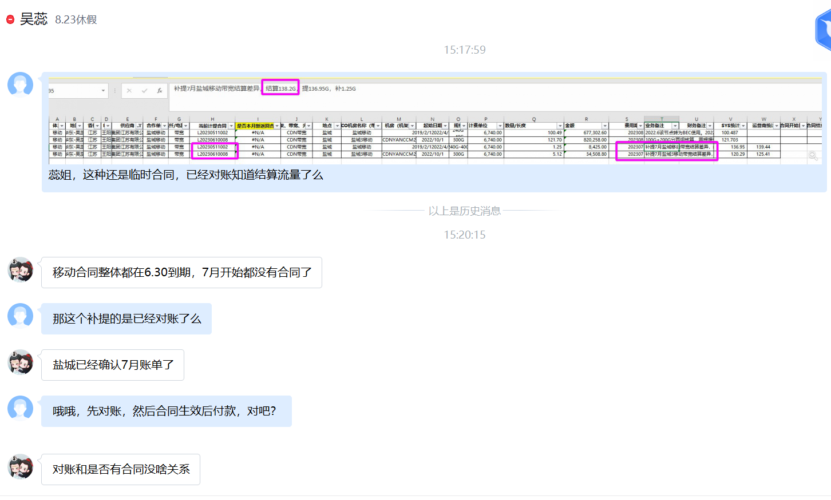
1、部分临时合同预提，系已根据集约合同流量争议条款对账

